Sheet1
 | Výpočet NJ stromu z alignmentu s pětii sekvencemi dlouhými 10bp pomocí nekorigovaných p-vzdáleností
 |  | Modifikujte přímo alignment. Aby výpočet fungoval správně, potřebujete zadat sekvence tak, aby se jako první spojili sekvence a,b.

 | a | b | c | d | e | r | 5
a | 0 |  |  |  |  | d(a,k) | 1.4 | alignment | a | A | T | C | C | A | G | T | C | C | A
b | 0.1 | 0 |  |  |  | d(b,k) | 1.5 |  | b | A | T | C | G | A | G | T | C | C | A
c | 0.3 | 0.4 | 0 |  |  | d(c,k) | 1.3 |  | c | T | T | C | C | G | C | T | C | C | A
d | 0.6 | 0.5 | 0.3 | 0 |  | d(d,k) | 1.6 |  | d | T | C | C | G | G | C | T | A | C | A
e | 0.4 | 0.5 | 0.3 | 0.2 | 0 | d(e,k) | 1.4 |  | e | A | C | C | C | G | C | T | A | C | A

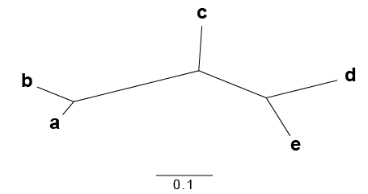
M |  |  |  |  |  |  |  | nezakořeněný | ((a:0.03,b:0.07):0.23,c:0.08,(d:0.13,e:0.08):0.13);
 | a | b | c | d | e |  |  | strom
a | 0
b | -2.6 | 0
c | -1.8 | -1.6 | 0
d | -1.2 | -1.6 | -2 | 0 |  | d(a,u) | 0.033333333333
e | -1.6 | -1.4 | -1.8 | -2.4 | 0 | d(b,u) | 0.066666666667

 | ab | c | d | e |  | r | 4
ab | 0 |  |  |  |  | d(ab,k) | 1.2
c | 0.3 | 0 |  |  |  | d(c,k) | 0.9
d | 0.5 | 0.3 | 0 |  |  | d(d,k) | 1
e | 0.4 | 0.3 | 0.2 | 0 |  | d(e,k) | 0.9

M
 | ab | c | d | e
ab | 0
c | -1.5 | 0
d | -1.2 | -1.3 | 0
e | -1.3 | -1.2 | -1.5 | 0 |  | d(d,u) | 0.125
 |  |  |  |  |  | d(e,u) | 0.075

 | ab | c | de |  |  | r | 3
ab | 0 |  |  |  |  | d(ab,k) | 0.65
c | 0.3 | 0 |  |  |  | d(c,k) | 0.5
de | 0.35 | 0.2 | 0 |  |  | d(de,k) | 0.55

M
 | ab | c | de
ab | 0
c | -0.85 | 0 |  |  |  | d(ab,u) | 0.225
de | -0.85 | -0.85 | 0 |  |  | d(c,u) | 0.075

 | abc | de
abc | 0
de | 0.125 | 0

